FuerzaTractiva
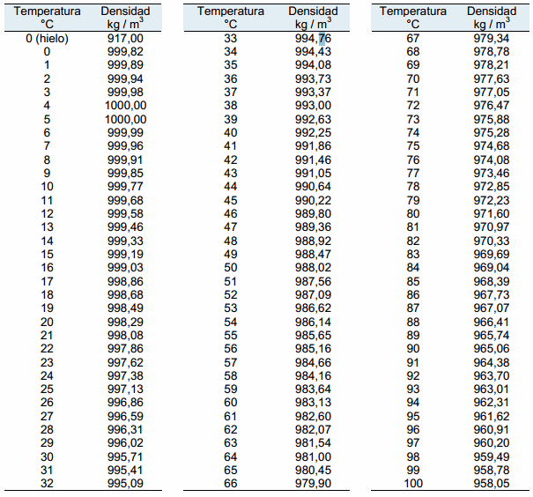
FUERZA TRACTIVA RESOLVIENDO ANCHO EN LA BASE Y TAMAÑO MÍNIMO DE PARTICULAS REQUERIDAS EN EL LECHO PARA CONFORMAR SECCIÓN ESTABLE (Ejemplo 7.4 Ven Te Chow) |  |  |  |  |  |  |  |  |  | 𝜌
 |  |  |  |  | Ejemplo lb/ft³ a N / m³: | 62.42 | lb/ft³ | 9804.7612365 | N / m³

1
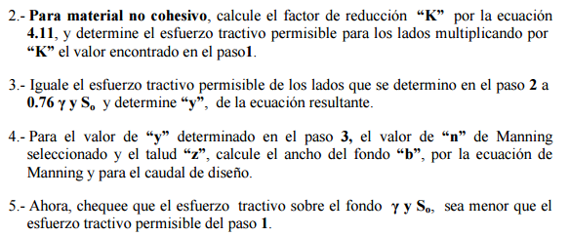
Datos de Entrada en Sistema Internacional de Unidades |  |  | SI | Densidad y Peso Específico del Agua - γ |  |  |  |  |  | Esfuerzo tractivo permisible, lb/ft² (Valores recomendados)
Caudal | Q | 0.360 | m³/s | Temperatura °C | Sistema Internacional |  | Sistema Inglés |  | Notas | Diámetro promedio de la partícula (mm), Shields D50, Lane D75 | Canales de material grueso no cohesivo (Tamaño 25% o mayor) | Canales con alto contenido de finos en el agua | Canales con poco sedimento en el agua | Canales con agua clara
Pendiente | So | 0.0001000 | m/m |  | r Densidad del Agua kg / m³ | γ Peso Específico N / m³ | r Densidad del Agua lb / ft³ | γ Peso Específico lbf / ft³ |  | 0.1
Gravedad | g | 9.806 | m/s² | 0 | 999.9 | 9805.13 | 62.42 | 186.57 | La temperatura es empleada para calcular el peso específico del agua | 0.2
Factor de conversión de unidades | c | 1 | adim. | 5 | 1000.0 | 9805.95 | 62.43 | 186.59 |  | 0.3
Temperatura media del agua | t | 15 | °C | 10 | 999.8 | 9804.04 | 62.42 | 186.55 |  | 0.4
Densidad del Agua | r | 999.3 | kg / m³ | 20 | 998.6 | 9792.05 | 62.34 | 186.32 |  | 0.5
Peso Específico del Agua | γ | 9799.4 | N / m³ | 40 | 992.8 | 9735.40 | 61.98 | 185.25 |  | 0.6
Ancho Máximo disponible en valle | T | 300 | m | 60 | 982.6 | 9635.16 | 61.34 | 183.34 |  | 0.7
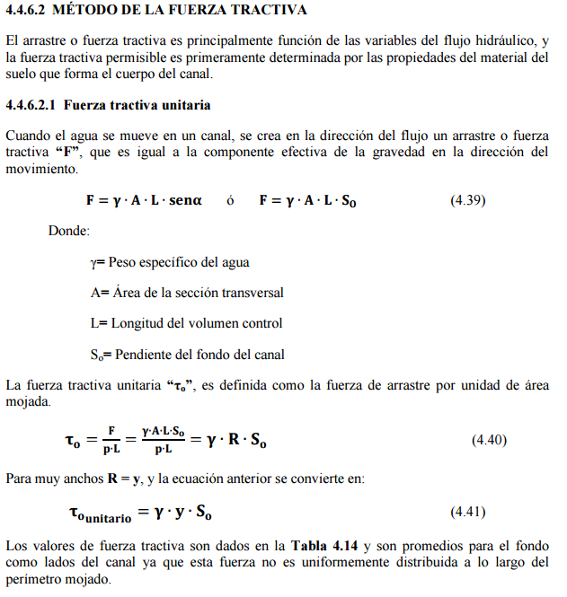
Altura disponible sin borde libre | y | 0.30786 | m | 80 | 967.9 | 9491.34 | 60.42 | 180.60 |  | 0.8
x
D50 Tamaño de partícula en mm | D75 izq | D75 lecho | D75 der | 100 | 948.8 | 9303.93 | 59.23 | 177.04 |  | 0.9
 | 0.35 | 0.35 | 0.35 |  |  |  |  |  |  | 1
 | Estable 6.7% | Estable 4.7% | Estable 6.7% |  |  |  |  |  |  | 2
Talud (m/m) | Izq z1:1 | Lecho o fondo | Der z2:1 |  |  |  |  |  |  | 3
 | 3 |  | 3 |  |  |  |  |  |  | 4
Ángulo del Talud (°) | 𝛼1 | Lecho o fondo | 𝛼2 |  |  |  |  |  |  | 5
 | 18.43 |  | 18.43 |  |  |  |  |  |  | 6 | 0.1
Ángulo de reposo del sedimento (°) | 𝜃 izq | 𝜃 lecho | 𝜃 der |  |  |  |  |  |  | 7 | 0.12
 | 30 | 30 | 30 |  |  |  |  |  |  | 8 | 0.14
Rugosidad (adim.) | n izq | n lecho | n der |  |  |  |  |  |  | 9 | 0.16
 | 0.018 | 0.018 | 0.018 |  |  |  |  |  |  | 10 | 0.175
Seleccione el tipo de sinuosidad | Canal recto |  |  |  |  |  |  |  |  | 20 | 0.33
 |  |  |  |  |  |  |  |  |  | 30 | 0.5
 |  |  |  |  |  |  |  |  |  | 40 | 0.67
Factor de reducción del esfuerzo cortante crítico |  |  |  |  |  |  |  |  |  | 50 | 0.835
 |  |  |  |  |  |  |  |  |  | 60 | 1
Sí 𝛼 > 𝜃, aplicar factor de reducción K𝛼 |  |  |  |  |  |  |  |  |  | 70 | 1.175
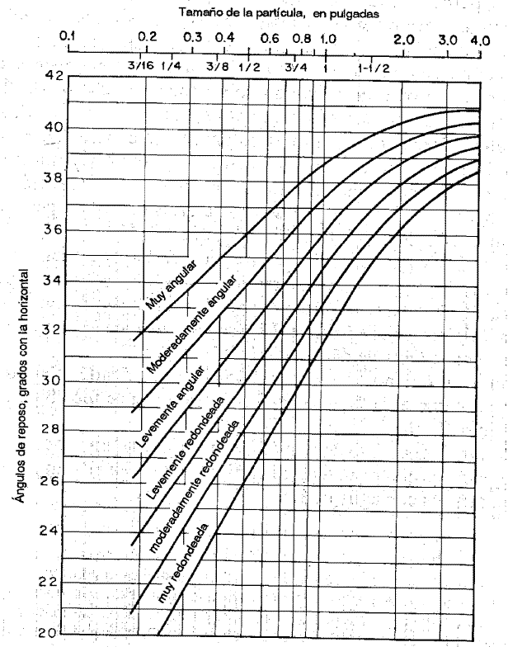
 |  |  |  |  |  |  |  |  |  | 80 | 1.345
 |  |  |  |  |  |  |  |  |  | 90 | 1.52
 |  |  |  | x² | x | c |  |  |  | 100 | 1.7
 |  |  |  | -0.054477777778 | 0.43582222222 | 9805.1283556

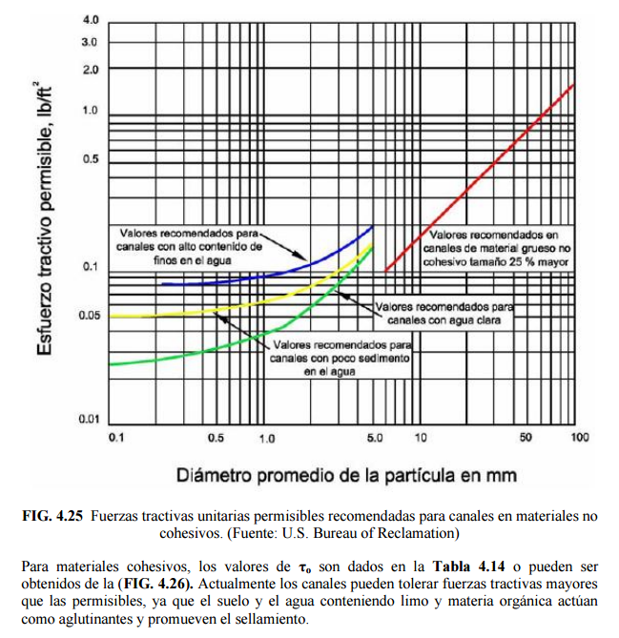

 |  |  |  | Pendiente
 |  |  |  | Curvas de esfuerzo tractivo permisible para materiales finos. Para materiales con tamaño menor a 6mm se utilizará d75 / 13.
 |  |  |  | Solicitar al usuario que indique si se trata de materiales gruesos, canales con altos o bajos sedimentos finos en el agua, ó canales que transportan agua limpia. A partir de esta selección se utiliza la regresión correspondiente para estimar la fuerza tractiva crítica sobre el fondo y los taludes

 |  |  |  | https://es.slideshare.net/Ebene159/mcanica-de-fludos
 |  |  |  | https://www.fullquimica.com/2012/04/densidad-del-agua.html
 |  |  |  | Book: Julian Aguirre

 |  |  |  |  |  |  |  |  |  | Canales de material grueso no cohesivo (Tamaño 25% o mayor)
Ángulo del Talud (°) | 𝛼1 | Lecho o fondo | 𝛼2 |  |  |  |  |  |  | x | c
 | 18.43 |  | 18.43 |  |  |  |  |  |  | 0.016855018949 | -0.00042221358469
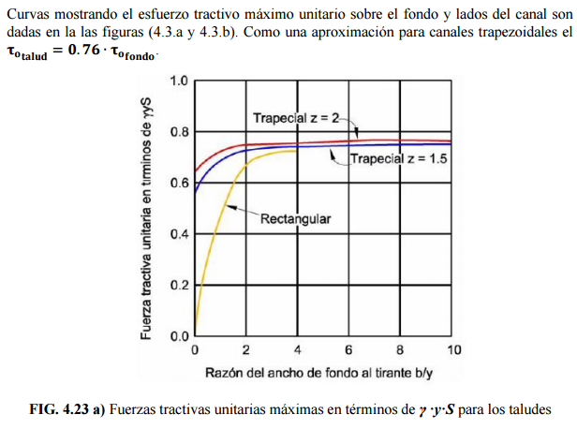
Ángulo de reposo del sedimento (°) | 𝜃 izq | 𝜃 lecho | 𝜃 der
 | 30 | 30 | 30
Factor de reducción del esfuerzo cortante crítico | K𝛼 izq |  | K𝛼 der
 | 0.7746 |  | 0.7746
 | 0.7746 |  | 0.7746

a: ángulo del talud, | f: ángulo de reposo del sedimento

Fuerza tractiva por unidad de área mojada, to
 |  |  | Lane 0.3"< d75 <3"

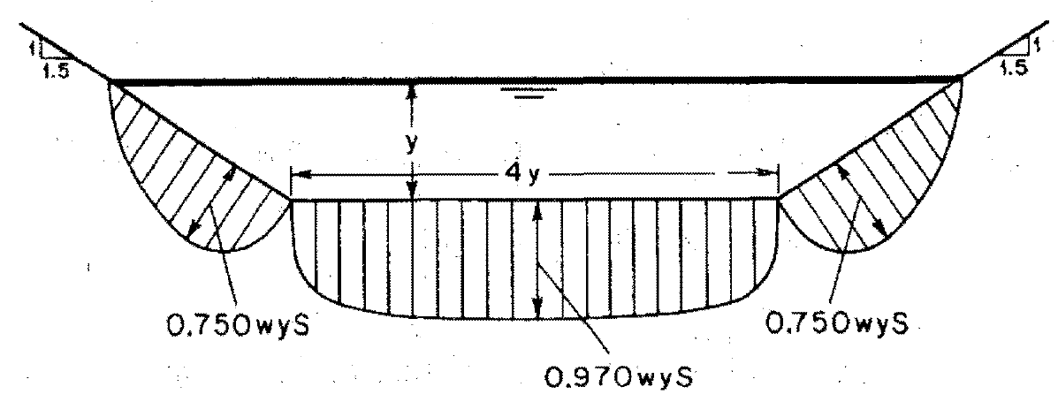
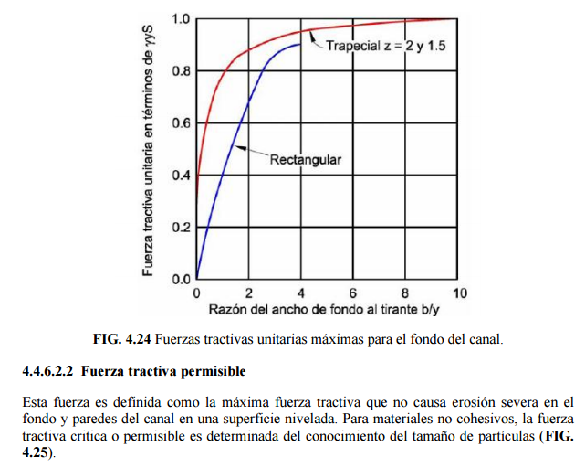

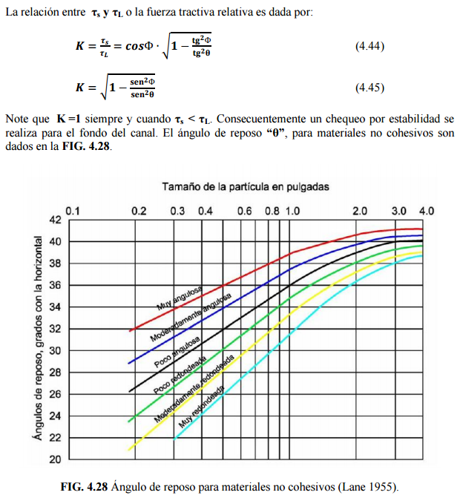
Densidad del Agua | r | 999.3 | kg / m³
Radio hidráulico | R | 0.257 | m
Pendiente | So | 0.000100 | m/m

Fuerza tractiva unitaria
Fuerza tractiva unitaria en fondo y talud (kg / m²) | to talud izq = 0.76 to fondo | to fondo | to talud der = 0.76 to fondo
 | 0.020 | 0.026 | 0.020

% de reducción en canales sinuosos (Lane), Factor de sinuosidad (iamR)
Canal recto | 0%
Canal ligeramente sinuoso | 10% | Fs cercano a 1 (iamR)
Canal moderadamente sinuoso | 25% | Fs cercano a 1.25 (iamR)
Canal muy sinuoso | 40% | Fs cercano a 1.5 (iamR)
% reducción seleccionado | 0%

Fuerza tractiva permisible
D50 Tamaño de partícula en mm | D75 izq | D75 lecho | D75 der
 | 0.3500 | 0.3500 | 0.3500
En canales rectos y para cada tamaño de partícula en taludes y fondo, la fuerza tractiva sobre un fondo plano y su respectiva componente lateral en los taludes es | tcr talud izq d> 6mm (lb / ft²) | tcr fondo d > 6mm (lb / ft²) | tcr talud der d > 6mm (lb / ft²)
 | 0.0055 | 0.0055 | 0.0055
 | tcr talud izq (kg / m²) | tcr fondo (kg / m²) | tcr talud der (kg / m²)
 | 0.0209 | 0.0269 | 0.0209
Fuerza tractiva permisible reducida | 0.0209 | 0.0269 | 0.0209

Si to talud < tcr talud, el canal es estable

Si to fondo < tcr fondo, el canal es estable

Sí la fuerza tractiva en cualquier parte de la sección transversal es menor que el esfuerzo cortante crítico, el canal se considera estable.

Analisis de estabilidad | Talud izq. | Fondo | Talud der.
 | Estable | Estable | Estable
 | 6.73% | 4.72% | 6.73%

2
Definido y de diseño, encontrar el ancho del canal usando la ecuación de Manning

Altura disponible sin borde libre | y | 0.308 | m
Acho en la base a resolver | b | 4.280 | m
Área hidráulica | A | 1.602 | m²
Perímetro mojado | Pm | 6.227 | m
Radio hidráulico | R | 0.257 | m

Ecuación de Manning | 0 = | -1.6560693356E-07
 |  | Buscar objetivo haciendo este valor igual a cero cambiando el ancho en la base.
La altura de diseño y es definida a partir de la altura disponible en los cauces naturales en el punto de inicio y entrega del canal a diseñar. Cuando se trata de canales

Hoja1 (2)
FUERZA TRACTIVA USANDO SHIELDS RESOLVIENDO ANCHO EN LA BASE Y TAMAÑO MÍNIMO DE PARTICULAS REQUERIDAS EN EL LECHO PARA SECCIÓN ESTABLE |  |  |  | https://www.google.com.co/search?q=peso+especifico+del+agua+a+diferentes+temperaturas&tbm=isch&source=iu&ictx=1&fir=tz8yIulDTfIgrM%253A%252CBq6jOTbD-WtrPM%252C_&usg=AI4_-kSmwQJCaGv4fHU1gd33CTfhuv2LIA&sa=X&ved=2ahUKEwjpmtX_zdndAhWOwFkKHbIZCjwQ9QEwAXoECAYQBA#imgrc=5CxFEpcA0TPmDM:
 |  |  |  | 9806.462383

Datos de Entrada |  |  |  | Peso Específico del Agua - γ |  |  |  | Esfuerzo tractivo permisible, lb/ft² (Valores recomendados)
Caudal | Q | 11.326738637 | m³/s | Temperatura °C | Densidad del Agua | γ Peso Específico N / m³ | Notas | Diámetro promedio de la partícula (mm), Shields D50, Lane D75 | Canales de material grueso no cohesivo (Tamaño 25% o mayor) | Canales con alto contenido de finos en el agua | Canales con poco sedimento en el agua | Canales con agua clara
Pendiente | So | 0.0016000 | m/m | 0 | 999.82 | 9804.23492 | La temperatura es empleada para calcular el peso específico del | 0.1
Gravedad | g | 9.806 | m/s² | 5 | 1000 | 9806 |  | 0.2
Factor de conversión de unidades | c | 0 | adim. | 10 | 999.77 | 9803.74462 |  | 0.3
Temperatura media del agua | t | 5 | °C | 20 | 998.29 | 9789.23174 |  | 0.4
Peso Específico del Agua | γ | 9806.2225405 | N / m³ | 40 | 992.25 | 9730.0035 |  | 0.5
Ancho Máximo disponible en valle | T | 300 | m | 60 | 983.13 | 9640.57278 |  | 0.6
Altura disponible sin borde libre | y | 1.28 | m | 80 | 971.6 | 9527.5096 |  | 0.7
D50 Tamaño de partícula | D50 izq | D50 lecho | D50 der | 100 | 958.05 | 9394.6383 |  | 0.8
en mm | 31.75 | A resolver | 31.75 |  |  |  |  | 0.9
Talud (m/m) | Izq z1:1 |  | Der z2:1 |  |  |  |  | 1
 | 2 |  | 2 |  |  |  |  | 2
Ángulo del Talud (°) | 𝛼1 |  | 𝛼2 |  |  |  |  | 3
 | 26.565051177 |  | 26.565051177 |  |  |  |  | 4
Ángulo de reposo del sedimento (°) | 𝜃 izq | 𝜃 lecho | 𝜃 der |  |  |  |  | 5
 | 33.5 | 33.5 | 33.5 |  |  |  |  | 6 | 0.1
Rugosidad (adim.) | n izq | n lecho | n der |  |  |  |  | 7 | 0.12
 | 0.025 | 0.025 | 0.025 |  |  |  |  | 8 | 0.14
 |  |  |  |  |  |  |  | 9 | 0.16
 |  |  |  |  |  |  |  | 10 | 0.175
Factor de reducción del esfuerzo cortante crítico |  |  |  |  |  |  |  | 20 | 0.33
 |  |  |  |  |  |  |  | 30 | 0.5
Sí 𝛼 > 𝜃, aplicar factor de reducción K𝛼 |  |  |  |  |  |  |  | 40 | 0.67
 |  |  |  |  |  |  |  | 50 | 0.835
Factor de reducción del esfuerzo cortante crítico | K𝛼 izq |  | K𝛼 der |  |  |  |  | 60 | 1
 | 0.58606774655 |  | 0.58606774655 |  |  |  |  | 70 | 1.175
 | 0.58606774655 |  | 0.58606774655 |  |  |  |  | 80 | 1.345
 |  |  |  | x² | x | c |  | 90 | 1.52
 |  |  |  | -0.035715381547 | -0.62103681203 | 9810.2206091 |  | 100 | 1.7

Conocido y, encontrar el ancho del canal usando la ecuación de Manning

Altura disponible sin borde libre | y | 1.28 | m
Acho en la base a resolver | b | 43.537532152 | m
Área hidráulica | A | 59.004841154 | m²
Perímetro mojado | Pm | 49.261866174 | m
Radio hidráulico | R | 1.1977792507 | m

Ecuación de Manning | 0 = | 11.326738637
$eq: τ$o
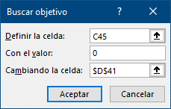

 |  |  |  |  |  |  |  | Canales de material grueso no cohesivo (Tamaño 25% o mayor)
 |  |  |  |  |  |  |  | x | c
Fuerza tractiva por unidad de área mojada, to |  |  |  |  |  |  |  | 0.016855018949 | -0.00042221358469

Peso Específico del Agua | γ | 9806.2225405 | N / m³
Radio hidráulico | R | 1.1977792507 | m
Pendiente | So | 0.0016 | m/m
Fuerza tractiva unitaria en fondo | to | 18.793103819 | N / m²
Fuerza tractiva unitaria en talud para canales trapezoidales (Aprox.) | to talud | 14.282758902 | N / m²
 |  | 11.014032006

Si to < tcr, el canal es estable
Sí la fuerza tractiva en cualquier parte de la sección transversal es menor que el esfuerzo cortante crítico, el canal se considera estable.

Aproximación de Lane

